报价单
威利坦月历及卡片设计-报价单
 | Agency: must fill in 供应商（填入右边橘色处） | 上海麦田公共关系咨询有限公司
Item | Descripation描述 | Quotation 报价
1 | 设计 | 33,400.00
2 | 线下制作 | 850.00
3 | 税 Tax | 2,055.00
 | 总计 Total | 36,305.00
 | 报价单明细表 Quotation Breakdown
Item | Descripation |  | Unit | Set | Qty | Unit Price | Total(RMB)
1 | 设计
1-1 | 卡片 | 威利坦与迈之灵对比卡片内容制作 | 工时 | 1 | 4 | 400 | 1600.00
 |  | 已有KV进行延展设计 | 工时 | 1 | 8 | 600 | 4800.00
1-2 | 月历 | 内容编辑 | 张 | 1 | 12 | 800 | 9600.00
 |  | 封面设计 | 张 | 1 | 1 | 3000 | 3000.00
 |  | 内页设计，尺寸15.5*21*7cm 横版 | 张 | 1 | 12 | 800 | 9600.00
 |  | 排版、美化等 | 张 | 1 | 12 | 400 | 4800.00
Total： |  |  |  |  |  |  | 33400.00
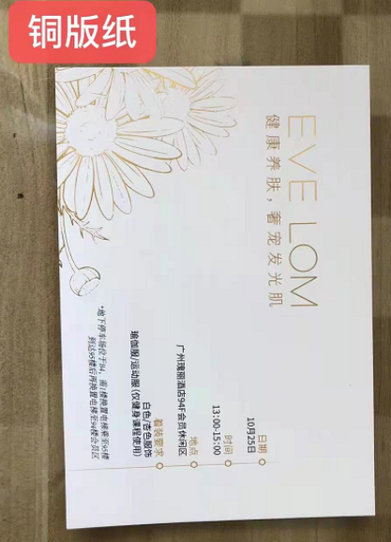
2 | 线下制作
1-1 | 卡片线下制作 | 卡片线下制作，共500份，尺寸为105*147mm，材质为300克双铜纸双面打印 | 份 | 1 | 500 | 1.4 | 700.00 | 材质、样式如图所示
1-2 | 运输费用 | 500份卡片一次性运输 | 份 | 1 | 1 | 150 | 150.00
Total： |  |  |  |  |  |  | 850.00
Total： |  |  |  |  |  |  | 34250.00
3 | 税 Tax | 6%
Total： |  |  |  |  |  |  | 2055.00

Total Amount |  |  |  |  |  |  | 36,305.00

